상품제안서
플루보 하루스탠드 3IN1 고속무선충전기(갤럭시&애플워치 호환) | 상품코드: S45446

 |  |  |  |  |  |  | 02-713-8555 | www.synergygift.co.kr
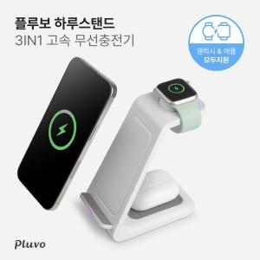

【상세/제작정보】 | 3가지 제품 동시충전기 가능한 3in1 고속무선충전기!

【인쇄/포장옵션】 | 레이저, 풀칼라 / 포장지포장

【공급단가】 | 수량 | 30~ | 100~ | 300~ | 1,000~ | 3,000~
*VAT별도 | 단가 | 13,350원 | 12,680원 | 12,180원 | 11,700원 | 11,500원

【상품 URL】 | https://www.synergygift.co.kr:443/src/goods_detail.php?gdno=45446

